BIENVENUE
RALLYE DU MAROC 2023 (13 au 18 octobre)
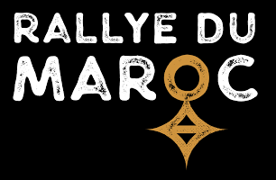

Choisissez le type de votre véhicule :

 | 4x4 - Buggy | Si vous ne parvenez pas à trouver la taille ou le profil souhaité, n'hésitez pas à nous contacter

 | SSV

 | Moto

Envoyez votre commande par email : online@hug-s.com

